データフロー
開始
開始

日付の入力
日付の入力

再度日付の入力
データベースとの比較

データベースとの比較
ランクごとの
対象者数を出力

日付間のランクごとの人数の推移を出力

終了

終了

テスト1
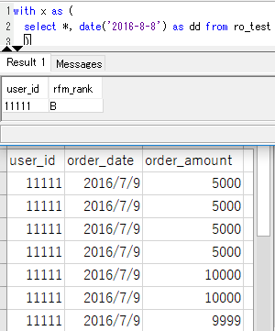
1 | RFMランク条件の確認 | ランクA | 直近購入日からの経過日数３０日以内 | 経過日数30日ではランクA、31日ではランクBに分類される。 | 市原 | 〇
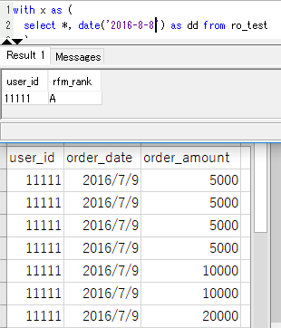
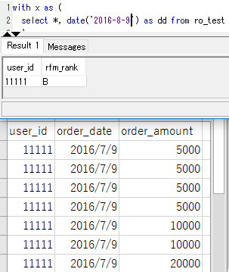

2 |  |  | 合計受注件数：７件以上 | 合計受注件数7件ではランクA、6件ではランクBに分類される。 | 市原 | 〇
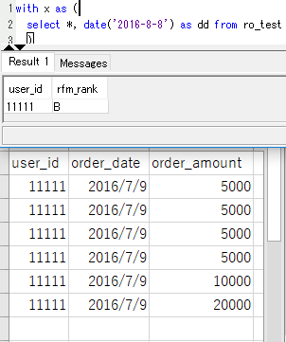

3 |  |  | 合計受注金額：５万円以上 | 合計受注金額50,000円ではランクA、49,999円ではランクBに分類される。 | 市原 | 〇

テスト2
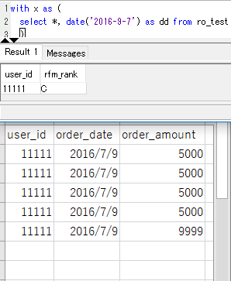
4 | ランクB | 直近購入日からの経過日数６０日以内 | 経過日数60日ではランクB、61日ではランクCに分類される。 | 市原 | 〇
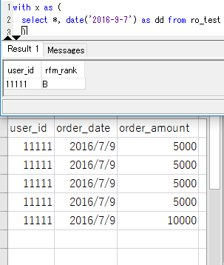
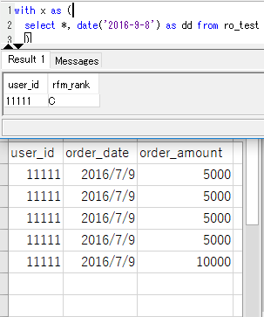

5 |  | 合計受注件数：５件以上 | 合計受注件数5件ではランクB、4件ではランクCに分類される。 | 市原 | 〇
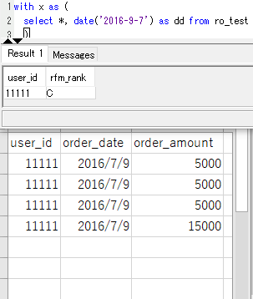

6 |  | 合計受注金額：３万円以上 | 合計受注金額30,000円ではランクB、29,999円ではランクCに分類される。 | 市原 | 〇

テスト3
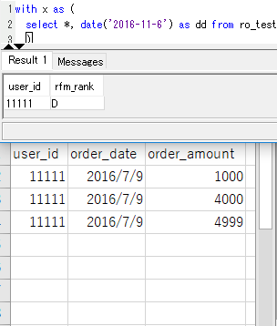
7 | ランクC | 直近購入日からの経過日数１２０日以内 | 経過日数120日ではランクC、121日ではランクDに分類される。 | 市原 | 〇
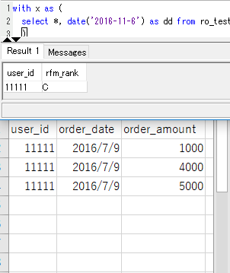
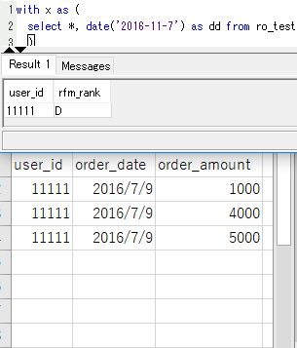

8 |  | 合計受注件数：３件以上 | 合計受注件数3件ではランクC、2件ではランクDに分類される。 | 市原 | 〇
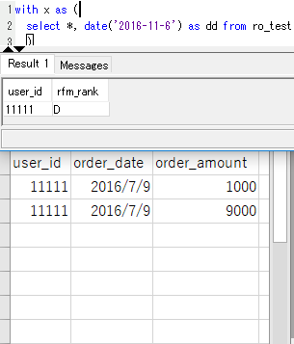

9 |  | 合計受注金額：１万円以上 | 合計受注金額10,000円ではランクC、9,999円ではランクDに分類される。 | 市原 | 〇

テスト5
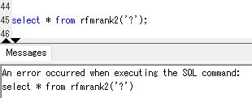
15 | 入力の確認 | 受領データ以前の日付の入力 | ランクDに分類される。 | 市原 | 〇
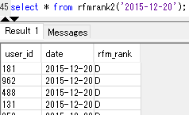

16 |  | 2016-12-20'ではなく'2016/12/20'と入力 | No.14までが正常に完了する。 | 市原 | 〇
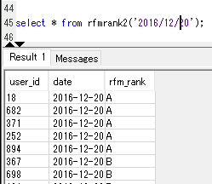

17 |  | 2016-12-20'ではなく'2016 12 20'と入力 | No.14までが正常に完了する。 | 市原 | 〇
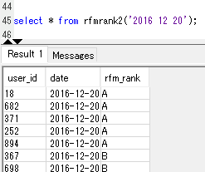

18 |  | 2016-12-20'ではなく'20161220'と入力 | No.14までが正常に完了する。 | 市原 | 〇
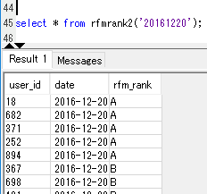

19 |  | 日付以外の入力 | エラーが表示される。 | 市原 | 〇

テスト6
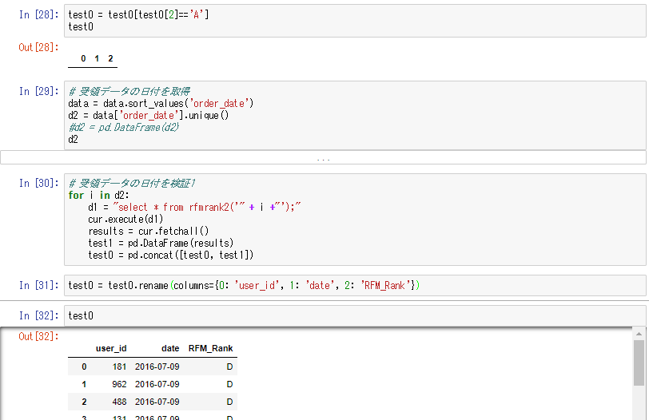
20 | リストを読み込み連続処理 | pythonを用いてリストを読み込み実行 | No.14までがリスト内の日付数だけ正常に完了する。 | 市原 | 〇

